Tabela 1
Tabela 1: Podaci o osiguranju za period od 1. januara do 31. decembra 2022. godine
Table 1: Insurance data for the period 1 January - 31 December 2022

Šifra Code | Vrste osiguranja/ Class of Insurance | Osiguranja/ Policies |  | Štete/ Claims
 |  | Broj osiguranja/ Number of Insurance | Bruto fakturisana premija/ Gross written premium GWP (€) | Broj šteta/ Number of Claims | Riješene štete/ Settled Claims
 |  |  |  |  | Broj/ Number | Iznos/ Amount (€)
01 | Osiguranje od nezgode/ Accident insurance | 43,419 | 11,468,169 | 10,818 | 10,375 | 6,667,091
02 | Zdravstveno osiguranje/ Health insurance | 14,132 | 4,490,560 | 23,534 | 22,981 | 1,851,446
03 | Osiguranje motornih vozila/ Motor vehicle Insurance | 16,718 | 6,871,597 | 4,452 | 4,295 | 5,141,674
04 | Osiguranje šinskih vozila/ Railway rolling stock insurance | 2 | 164,379 | 0 | 0 | 0
05 | Osiguranje vazduhoplova/ Aircraft insurance | 11 | 733,464 | 3 | 2 | 466,230
06 | Osiguranje plovnih objekata/ Vessel insurance | 41 | 336,800 | 5 | 3 | 1,002
07 | Osiguranje robe u prevozu/ Goods in transit insurance | 92 | 591,240 | 185 | 176 | 56,322
08 | Osiguranje imovine od požara i drugih opasnosti/ Insurance against fire and other threats to property | 36,850 | 3,770,328 | 438 | 383 | 1,210,628
09 | Ostala osiguranja imovine/ Other damage to property | 25,987 | 9,894,615 | 1,945 | 1,740 | 1,913,310
10 | Osiguranje od odgovornosti za upotrebu motornih vozila/ Motor vehicles liability insurance | 264,298 | 39,599,601 | 15,281 | 13,631 | 16,430,932
11 | Osiguranje od odgovornosti za upotrebu vazduhoplova/ Aircraft liability insurance | 34 | 821,285 | 93 | 93 | 8,808
12 | Osiguranje od odgovornosti za upotrebu plovihih objekata/ Vessel liability insurance | 3,023 | 359,035 | 30 | 26 | 18,471
13 | Osiguranje od opšte odgovornosti za štetu/ General liability insurance | 2,997 | 3,064,942 | 308 | 158 | 875,774
14 | Osiguranje kredita/ Credit insurance | 8,935 | 2,954,340 | 60 | 50 | 79,008
15 | Osiguranje jemstva/ Suretyship insurance | 259 | 59,156 | 27 | 26 | 19,085
16 | Osiguranje finansijskih gubitaka/ Financial loss insurance | 4,708 | 351,754 | 394 | 391 | 53,284
17 | Osiguranje troškova pravne zaštite/ Legal expense insurance | 1,651 | 5,289 | 2 | 1 | 0
18 | Putno osiguranje/ Travel insurance | 75,856 | 1,280,649 | 4,948 | 4,569 | 507,737
19 | Druge vrste neživotnih osiguranja/ Other classes of non-life insurance | 20,056 | 92,059 | 5 | 5 | 100
20 | Osiguranje života/ Life insurance | 73,223 | 19,603,434 | 2,671 | 2,519 | 9,617,922
21 | Rentno osiguranje/ Annuity insurance | 130 | 17,329 | 41 | 34 | 40,626
22 | Dopunsko osiguranje lica uz osiguranje života/ Supplementary insurance in addition to life insurance | 47,494 | 1,752,246 | 854 | 714 | 590,359
23 | Druge vrste životnih osiguranje/ Other classes of life insurance | 30 | 1,000 | 2 | 2 | 27,892
 | UKUPNO (neživotna osiguranja, vrste 01 - 19) TOTAL (non-life insurance, lines 01 -19) | 519,069 | 86,909,262 | 62,528 | 58,905 | 35,300,902
 | UKUPNO (životna osiguranja, vrste 20 - 23) TOTAL (life insurance 20 - 23) | 120,877 | 21,374,009 | 3,568 | 3,269 | 10,276,798
 | UKUPNO / TOTAL | 639,946 | 108,283,271 | 66,096 | 62,174 | 45,577,700
Izvor/Source: ANO/ISA

Grafik 1: Učešće vrsta osiguranja u ukupnoj BFP
Chart 1: Share of classes of insurance in total GWP
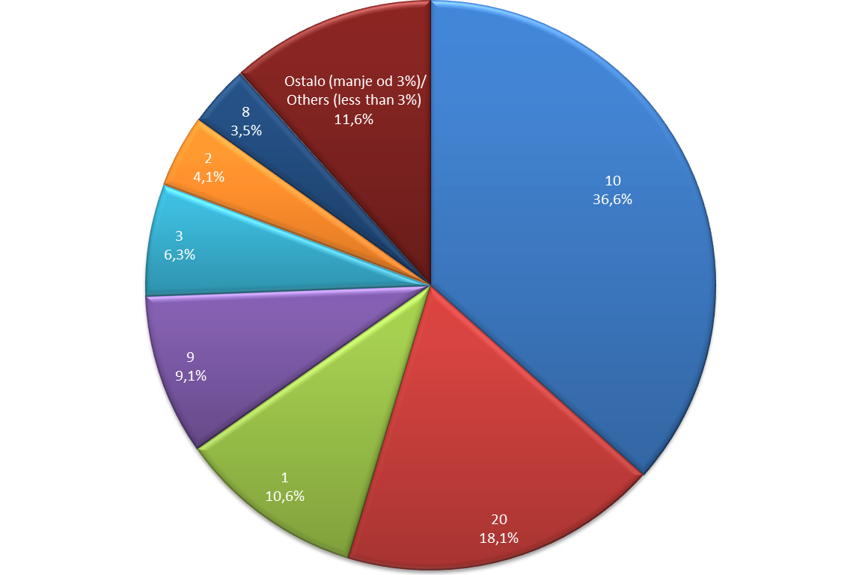

Izvor/Source: ANO/ISA

Sadržaj/Contents

